Sheet1
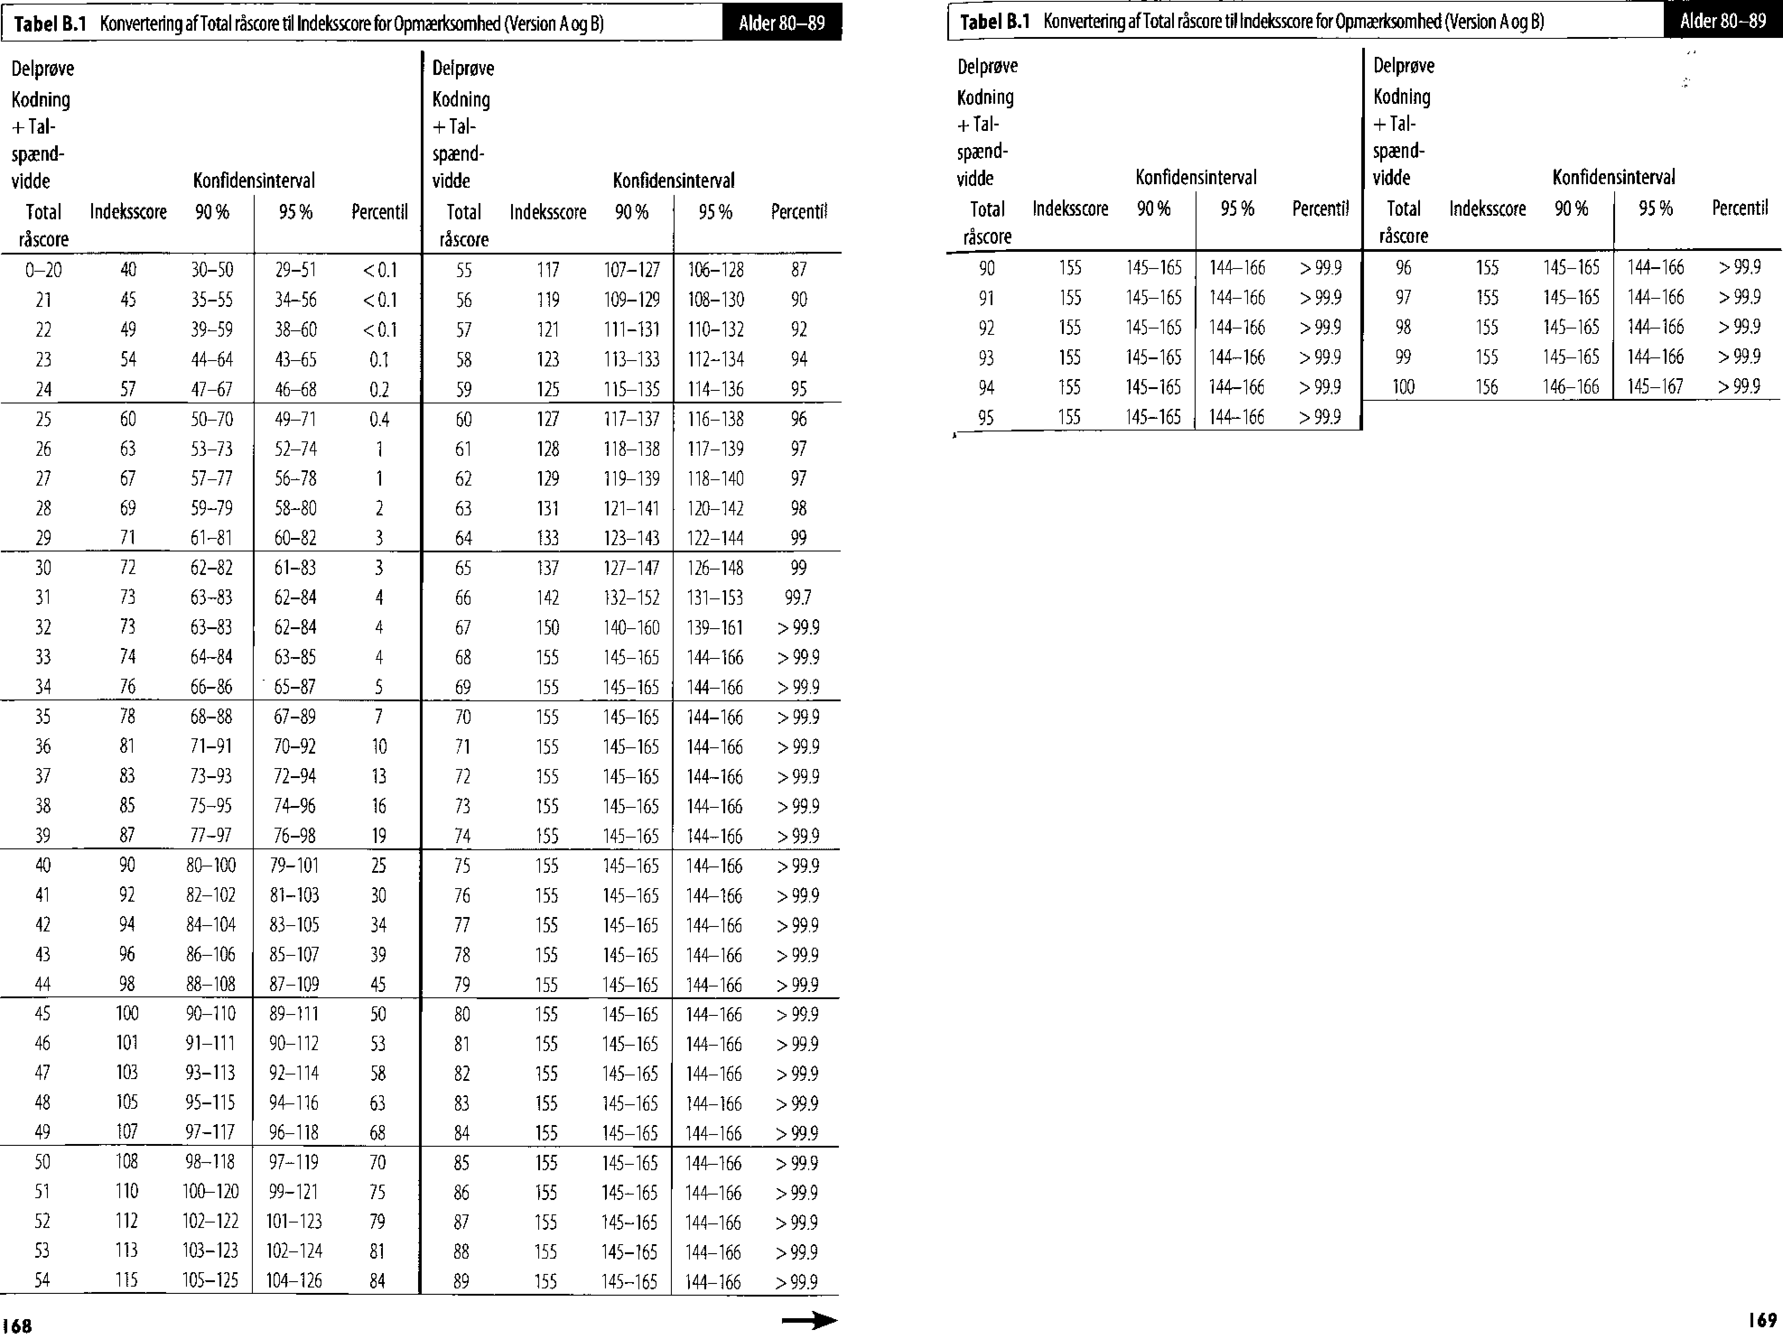

Alder 80-89
label B.1 Konvertering of Total rascore til Indeksscore for Opmwricsomhed (Version A og B)
Alder 80-89
label B.1 Konvertering of Total rascore til Indeksscore for Opmxrksomhed (Version A og B)
168
169
Delprove Kodning + Tal- spxnd- vidde Total rascore | Intleksscore | 90% | Konfidensinterval 95% | Percentil | Delprove Kodning + Talspndvidde Total rascore | Ind eksscore | 90% | Konfidensinterval 95% | Percent'
0-20 | 40 | 30-50 | 29-51 | <0.1 | 55 | 117 | 107-127 | 106-128 | 87
21 | 45 | 35-55 | 34-56 | <0.1 | 56 | 119 | 109-129 | 108-130 | 90
22 | 49 | 39-59 | 38-60 | <0.1 | 57 | 121 | 111-131 | 110-132 | 92
23 | 54 | 44-64 | 43-65 | 0.1 | 58 | 123 | 113-133 | 112-134 | 94
24 | 57 | 47-67 | 46-68 | 0.2 | 59 | 125 | 115-135 | 114-136 | 95
25 | 60 | 50-70 | 49-71 | 0.4 | 60 | 127 | 117-137 | 116-138 | 96
26 | 63 | 53-73 | 52-74 | 1 | 61 | 128 | 118-138 | 117-139 | 97
27 | 67 | 57-77 | 56-78 | 1 | 62 | 129 | 119-139 | 118-140 | 97
28 | 69 | 59-79 | 58-80 | 2 | 63 | 131 | 121-141 | 120-142 | 98
29 | 71 | 61-81 | 60-82 | 3 | 64 | 133 | 123-143 | 122-144 | 99
30 | 72 | 62-82 | 61-83 | 3 | 65 | 137 | 127-147 | 126-148 | 99
31 | 73 | 63-83 | 62-84 | 4 | 66 | 142 | 132-152 | 131-153 | 100
32 | 73 | 63-83 | 62-84 | 4 | 67 | 150 | 140-160 | 139-161 | > 99.9
33 | 74 | 64-84 | 63-85 | 4 | 68 | 155 | 145-165 | 144-166 | > 99.9
34 | 76 | 66-86 | - 65-87 | 5 | 69 | 155 | 145-165 | 144-166 | > 99.9
35 | 78 | 68-88 | 67-89 | 7 | 70 | 155 | 145-165 | 144-166 | > 99.9
36 | 81 | 71-91 | 70-92 | 10 | 71 | 155 | 145-165 | 144-166 | > 99.9
37 | 83 | 73-93 | 72-94 | 13 | 72 | 155 | 145-165 | 144-166 | > 99.9
38 | 85 | 75-95 | 74-96 | 16 | 73 | 155 | 145-165 | 144-166 | > 99.9
39 | 87 | 77-97 | 76-98 | 19 | 74 | 155 | 145-165 | 144-166 | > 99.9
40 | 90 | 80-100 | 79-101 | 25 | 75 | 155 | 145-165 | 144-166 | > 99.9
41 | 92 | 82-102 | 81-103 | 30 | 76 | 155 | 145-165 | 144-166 | > 99.9
42 | 94 | 84-104 | 83-105 | 34 | 77 | 155 | 145-165 | 144-166 | > 99.9
43 | 96 | 86-106 | 85-107 | 39 | 78 | 155 | 145-165 | 144-166 | > 99.9
44 | 98 | 88-108 | 87-109 | 45 | 79 | 155 | 145-165 | 144-166 | > 99.9
45 | 100 | 90-110 | 89-111 | 50 | 80 | 155 | 145-165 | 144-166 | > 99.9
46 | 101 | 91-111 | 90-112 | 53 | 81 | 155 | 145-165 | 144-166 | > 99.9
47 | 103 | 93-113 | 92-114 | 58 | 82 | 155 | 145-165 | 144-166 | > 99.9
48 | 105 | 95-115 | 94-116 | 63 | 83 | 155 | 145-165 | 144-166 | > 99.9
49 | 107 | 97-117 | 96-118 | 68 | 84 | 155 | 145-165 | 144-166 | > 99.9
50 | 108 | 98-118 | 97-119 | 70 | 85 | 155 | 145-165 | 144-166 | > 99.9
51 | 110 | 100-120 | 99-121 | 75 | 86 | 155 | 145-165 | 144-166 | > 99.9
52 | 112 | 102-122 | 101-123 | 79 | 87 | 155 | 145-165 | 144-166 | > 99.9
53 | 113 | 103-123 | 102-124 | 81 | 88 | 155 | 145-165 | 144-166 | > 99.9
54 | 115 | 105-125 | 104-126 | 84 | 89 | 155 | 145-165 | 144-166 | > 99.9

Del prove
Kodning
+ Ta I-
spzend-
vidde
Total Indeksscore 90 %
rascore
Delprove
Kodning
+Tal-
spnd-
vidde
Total lndeksscore 90%
rascore
Konfidensinterval
95 % Percentil
Konfidensinterval
95 % Percentil
90 155 145-165
91 155 145-165
92 155 145-165
93 155 145-165
94 155 145-165
95 155 145-165
144-166 > 99.9
144-166 > 99.9
144-166 > 99.9
144-166 > 99.9
144-166 > 99.9
144-166 > 99.9
96 155 145-165
97 155 145-165
98 155 145-165
99 155 145-165
100 156 146-166
144-166 > 99.9
144-166 > 99.9
144-166 > 99.9
144-166 > 99.9
145-167 > 99.9

